Sheet1
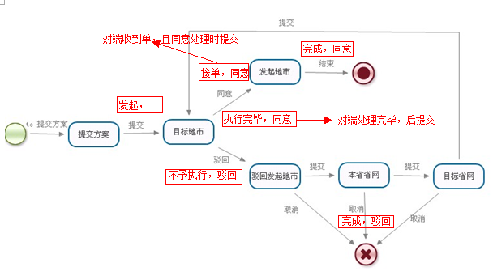
协调单流转状态对应列表
本省发起的协调单 | 当前状态（STEP_TYPE） | 执行结果（ACTION_TYPE） | 属性(ORDER_ATTRIBUTE 0 发起，1 接收) | 值（本端流转标识值ISPROVINCE） | 说明
 | 新建 |  | 0 | 0 | 新建的草稿单，不需上传
 | 发起 |  | 0 | 1 | 本地地市－目标地市，采集需上传
 | 执行完毕 | 同意 | 0 | 2 | 目标地市同意请求，采集需下载
 | 不予执行 | 驳回 | 0 | 3 | 目标地市驳回请求，采集需下载
 | 执行 | 驳回 | 0 | 4 | 本地地市向本地省网提交
 | 执行 | 驳回 | 0 | 5 | 本地省网向目标省网提交，采集需上传
 | 执行 | 驳回 | 0 | 6 | 目标省网向目标地市提交
 | 完成 | 驳回/同意 | 0 | 7 | 目标省网优中心/本地省网/本地地市，取消/完成，采集需下载/上传
 | 接单 | 同意 | 0 | 8 | 目标地市同意接单，采集需下载

外省发起的协调单 | 新建 |  | 1 | 0 | 新建的草稿单
 | 发起 |  | 1 | 1 | 本地地市－目标地市，采集需下载
 | 执行完毕 | 同意 | 1 | 2 | 目标地市同意请求，采集需上传
 | 不予执行 | 驳回 | 1 | 3 | 目标地市驳回请求，采集需上传
 | 执行 | 驳回 | 1 | 4 | 本地地市向本省省网提交
 | 执行 | 驳回 | 1 | 5 | 本省省网向目标省网提交，采集需下载
 | 执行 | 驳回 | 1 | 6 | 目标省网向目标地市提交
 | 完成 | 驳回/同意 | 1 | 7 | 目标省网优中心/本省省网/本地地市，取消/完成，采集需上传/下载
 | 接单 | 同意 | 1 | 8 | 目标地市同意接单，采集需上传

